GUI 1_Ngọc
Nhiệm vụ: Test giao diện GUI của web admin (dựa vào cách trình bày của sheet GUI-APPLY LEAVE)

Các phần test: Đăng ký - Đăng nhập - Quản lý sản phẩm - Quản lý danh mục - Quản lý màu sắc - Quản lý đơn hàng - Quản lý khách hàng (Test các giao diện thêm - xóa sửa)

Bên dưới là bảng mẫu để làm - Khi làm kèm theo hình ảnh giao diện mà mình test bên cạnh bảng

Mỗi hình tương ứng với mỗi bảng - bao nhiêu hình thì bấy nhiêu bảng - trình bày theo chiều ngang hoặc dọc

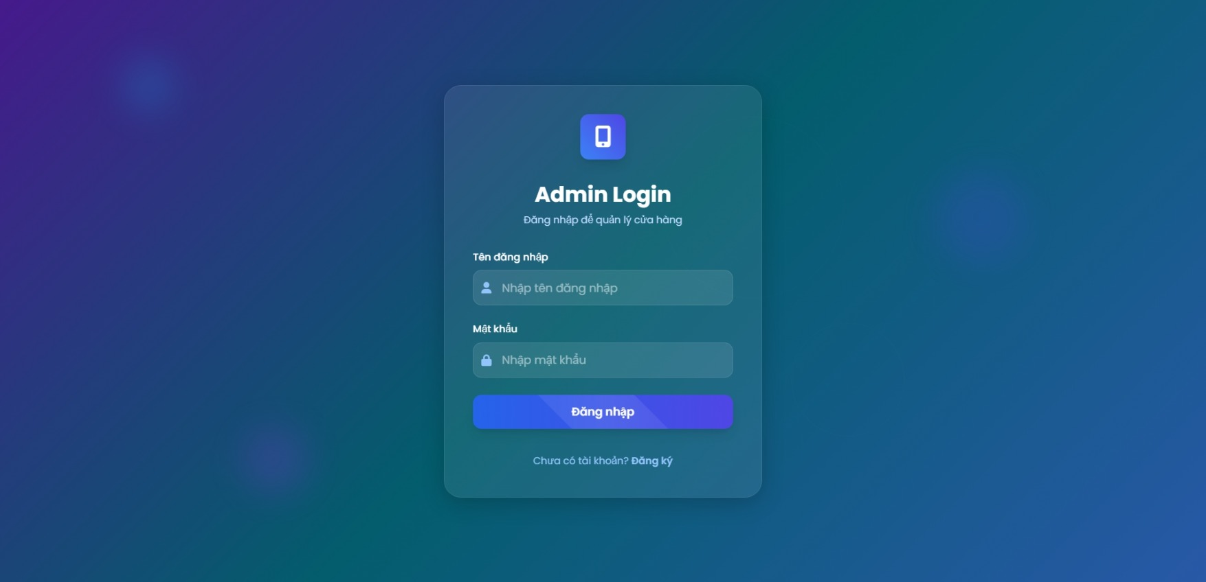
ĐĂNG NHẬP ADMIN |  | BACK REQUIRE | BACK TC
NO. | INPUT FIELD | DESCRIPTION | CONSTRAINTS
1 | Tên đăng nhập | Trường đăng nhập tên tài khoản admin | Bắt buộc nhập Không được để trống Không chỉ chứa khoảng trắng Độ dài tối thiểu: 3 ký tự (hoặc theo rule hệ thống) Độ dài tối đa: 255 ký tự Không cho phép ký tự đặc biệt (nếu hệ thống cấm) Tên đăng nhập phải tồn tại trong hệ thống Tự động trim khoảng trắng đầu/cuối
2 | Mật khẩu | Trường nhập mật khẩu đăng nhập admin | Bắt buộc nhập Không được để trống Không chỉ chứa khoảng trắng Độ dài tối thiểu: 6 ký tự (hoặc theo rule hệ thống) Độ dài tối đa: 255 ký tự Mật khẩu phải khớp với tài khoản
3 | Button "Đăng nhập" | Nút submit form để thực hiện đăng nhập | Chỉ active khi Tên đăng nhập và Mật khẩu hợp lệ Khi click: hiển thị loading / disable nút Validate lại toàn bộ dữ liệu ở backend Nếu thành công: chuyển về trang Dashboard Nếu thất bại: hiển thị thông báo lỗi cụ thể Không cho phép click nhiều lần liên tục
4 | Form Validation | Xác thực toàn bộ form trước khi submit | Validate realtime khi người dùng nhập/rời field Hiển thị thông báo lỗi ngay bên dưới field có lỗi Không cho phép submit khi còn lỗi Thông báo lỗi rõ ràng, dễ hiểu để người dùng biết cách sửa
5 | Permission check | Kiểm tra quyền truy cập trang đăng nhập admin | Chỉ user có quyền “Admin” mới đăng nhập thành công User không có quyền → hiển thị lỗi hoặc redirect phù hợp Nếu đã đăng nhập và truy cập lại trang login → chuyển về Dashboard Kiểm tra quyền cả ở frontend và backend

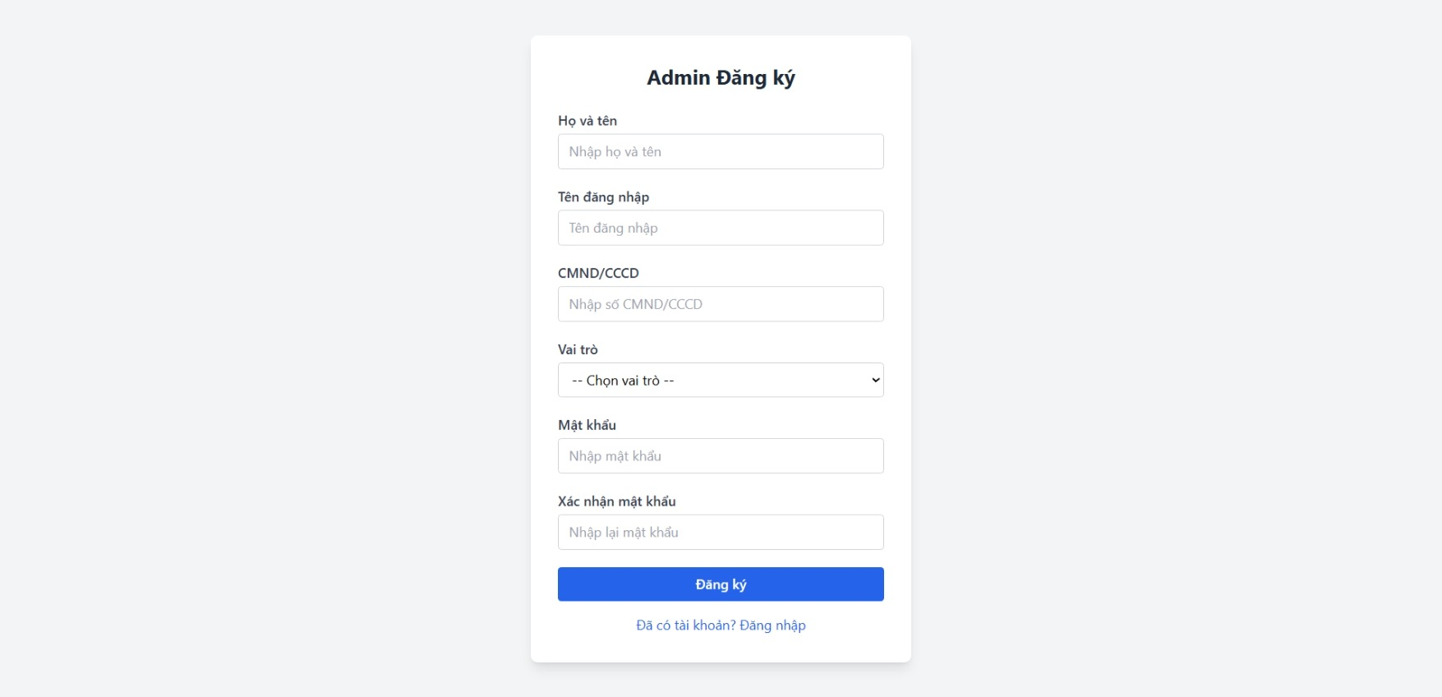
ĐĂNG KÝ ADMIN |  | BACK REQUIRE | BACK TC
NO. | INPUT FIELD | DESCRIPTION | CONSTRAINTS
1 | Họ và tên | Trường nhập họ và tên của admin | Bắt buộc nhập Không được để trống Không chứa ký tự đặc biệt hoặc số Độ dài tối thiểu: 3 ký tự Độ dài tối đa: 255 ký tự
2 | Tên đăng nhập | Trường nhập tên đăng nhập | Bắt buộc nhập Không được để trống Không chứa ký tự đặc biệt Độ dài tối thiểu: 3 ký tự Độ dài tối đa: 50 ký tự Tên đăng nhập phải là duy nhất trong hệ thống
3 | CMND/CCCD | Trường nhập số CMDN hoặc số CCCD | Bắt buộc nhập Không được để trống Chỉ chứa chữ số Độ dài: 9 hoặc 12 chữ số Không được chứa ký tự chữ hoặc ký tự đặc biệt
4 | Vai trò | Dropdown chọn vai trò | Bắt buộc chọn Không được để trống Phải chọn 1 trong các giá trị có sẵ
5 | Mật khẩu | Trường nhập mật khẩu | Bắt buộc nhập Không được để trống Độ dài tối thiểu: 6 ký tự Độ dài tối đa: 50 ký tự Khuyến khích chứa chữ hoa, chữ thường, số
6 | Xác nhận mật khẩu | Trường nhập lại mật khẩu để xác nhận | Bắt buộc nhập Không được để trống Phải trùng khớp với mật khẩu đã nhập ở trường “Mật khẩu”

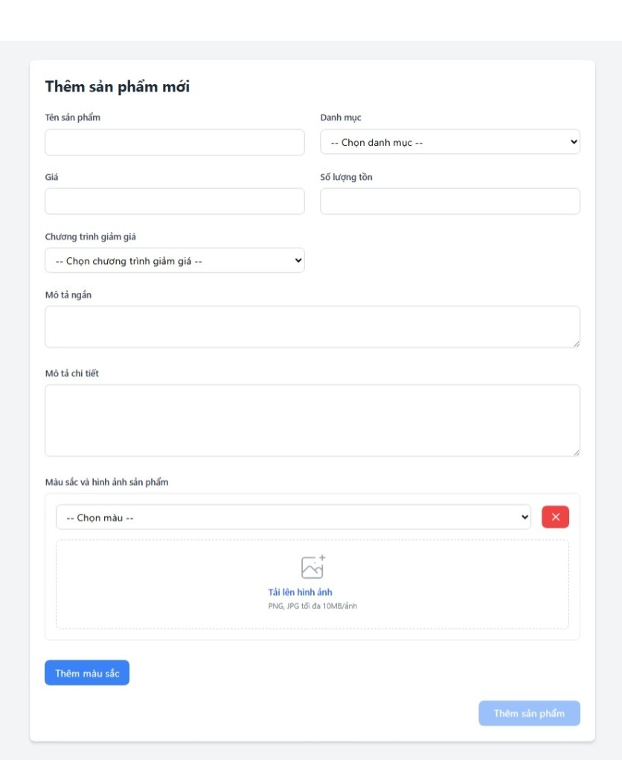
THÊM SẢN PHẨM MỚI |  | BACK REQUIRE | BACK TC
NO. | INPUT FIELD | DESCRIPTION | CONSTRAINTS
1 | Tên sản phẩm | Trường nhập tên sản phẩm | Bắt buộc nhập. Không được để trống Không được chứa ký tự đặc biệt Độ dài tối thiểu: 3 ký tự Độ dài tối đa: 255 ký tự Tên sản phẩm phải là duy nhất trong hệ thống
2 | Danh mục | Dropdown chọn danh mục sản phẩm | Bắt buộc chọn từ danh sách Chỉ hiển thị các danh mục đang có trong hệ thống Nếu chưa có danh mục nào thì hiển thị thông báo tạo danh mục trước
3 | Giá | Trường nhập giá bán sản phẩm | Bắt buộc nhập Chỉ nhập số nguyên dương hoặc 0 Giá trị tối thiểu: 0 Giá trị tối đa: 999.999.999 Không cho phép nhập chữ hoặc ký tự đặc biệt Tự động format hiển thị theo định dạng tiền (VD: 1,000,000 VNĐ)
4 | Số lượng tồn | Trường nhập số lượng tồn kho ban đầu | Bắt buộc nhập Chỉ nhập số nguyên dương hoặc 0 Giá trị tối thiểu: 0 Giá trị tối đa: 999.999.999 Không cho phép nhập chữ hoặc ký tự đặc biệt
5 | Chương trình giảm giá | Dropdown chọn chương trình giảm giá áp dụng | Không bắt buộc Chỉ hiển thị các chương trình giảm giá đang active và còn hạn Nếu chọn chương trình giảm giá, giá hiển thị trên web sẽ được tính lại theo chương trình Một sản phẩm chỉ được áp dụng tối đa 1 chương trình giảm giá Chương trình giảm giá được quản lý trong module Quản lý chương trình giảm giá
6 | Mô tả ngắn | Trường nhập mô tả ngắn gọn về sản phẩm | Không bắt buộc Độ dài tối đa: 500 ký tự Mô tả ngắn sẽ hiển thị tren trang danh sách sản phẩm Không cho phép HTML tags để tránh XSS Có thể chứa emoji
7 | Mô tả chi tiết | Trường nhập mô tả chi tiết đầy đủ về sản phẩm | Không bắt buộc Độ dài tối đa: 5000 ký tự Mô tả ngắn sẽ hiển thị trên trang chi tiết sản phẩm Không cho phép HTML tags để tránh XSS Có thể chứa emoji Có thể hỗ trợ text editor để format text (bold, italic…)
8 | Chọn màu | Dropdown chọn màu sắc có sẵn cho sản phẩm | Bắt buộc chọn ít nhất 1 màu Chỉ hiển thị các màu đã được thiết lập trong module quản lý màu sắc Có thể chọn nhiều màu khác nhau cho 1 sản phẩm Mỗi màu phải có ít nhất 1 hình ảnh đi kèm Không được chọn trùng màu trong cùng 1 sản phẩm
9 | Nút X | Nút xóa màu đã chọn | Chỉ hiển thị khi đã chọn màu Click để xóa màu và các hình ảnh liên quan Nếu chỉ còn 1 màu duy nhất không cho phép xóa Xóa màu sẽ xóa luôn tất cả hình ảnh upload cho màu đó
10 | Image Upload | Khu vực upload ảnh cho từng màu sắc | Bắt buộc upload ít nhất 1 hình cho mỗi màu Chấp nhận định dạng: PNG, JPG, JPEG Kích thước file tối đa: 10Mb/ảnh Khuyến nghị kích thước ảnh: 800x800px Có thể upload tối đa 10 ảnh cho 1 màu Ảnh đầu tiên sẽ là ảnh đại diện chính Hệ thống tự động resize và optimize ảnh khi lưu
11 | Button "Thêm màu sắc" | Nút thêm thêm một màu sắc mới cho sản phẩm | Chỉ active khi màu hiện tại đã được chọn và có ít nhất 1 hình ảnh Click để thêm row mới chọn màu và upload ảnh Tối đã có thể thêm 10 màu cho 1 sản phẩm Mỗi màu mới thêm phải khác với các màu đã chọn trước đó
12 | Button "Thêm sản phẩm" | Nút submit form để lưu sản phẩm mới vào hệ thống | Chỉ active khi tất cả các trường bắt buộc đã nhập hợp lệ: + Tên sản phẩm đã nhập + Danh mục đã chọn + Giá đã nhập hợp lệ + Số lượng tồn đã nhập + Ít nhất 1 màu đã chọn + Mỗi màu có ít nhất 1 hình ảnh Hiển thị loading indicator Validate lại tất cả dữ liệu ở backenđ Nếu thành công: Chuyển về trang danh sách sản phẩm Nếu lỗi: Hiển thị thông báo lỗi cụ thể Không cho phép submit nhiều lần
13 | Form validation | Xác thực toàn bộ form trước khi submit | Validate realtime khi người dùng nhập/chọn dữ liệu Hiển thị thông báo lỗi ngay bên dưới field có lỗi Không cho phép submit khi còn lỗi Các lỗi phải rõ ràng, dễ hiểu người dùng biết cách sửa
14 | Permission check | Kiểm tra quyền thêm sản phẩm | User phải có quyền "Thêm sản phẩm" mới được truy cập trang này Nếu không có quyền, rediret về trang dashboard với thông báo lỗi Kiểm tra quyền cả ở frontend và backend

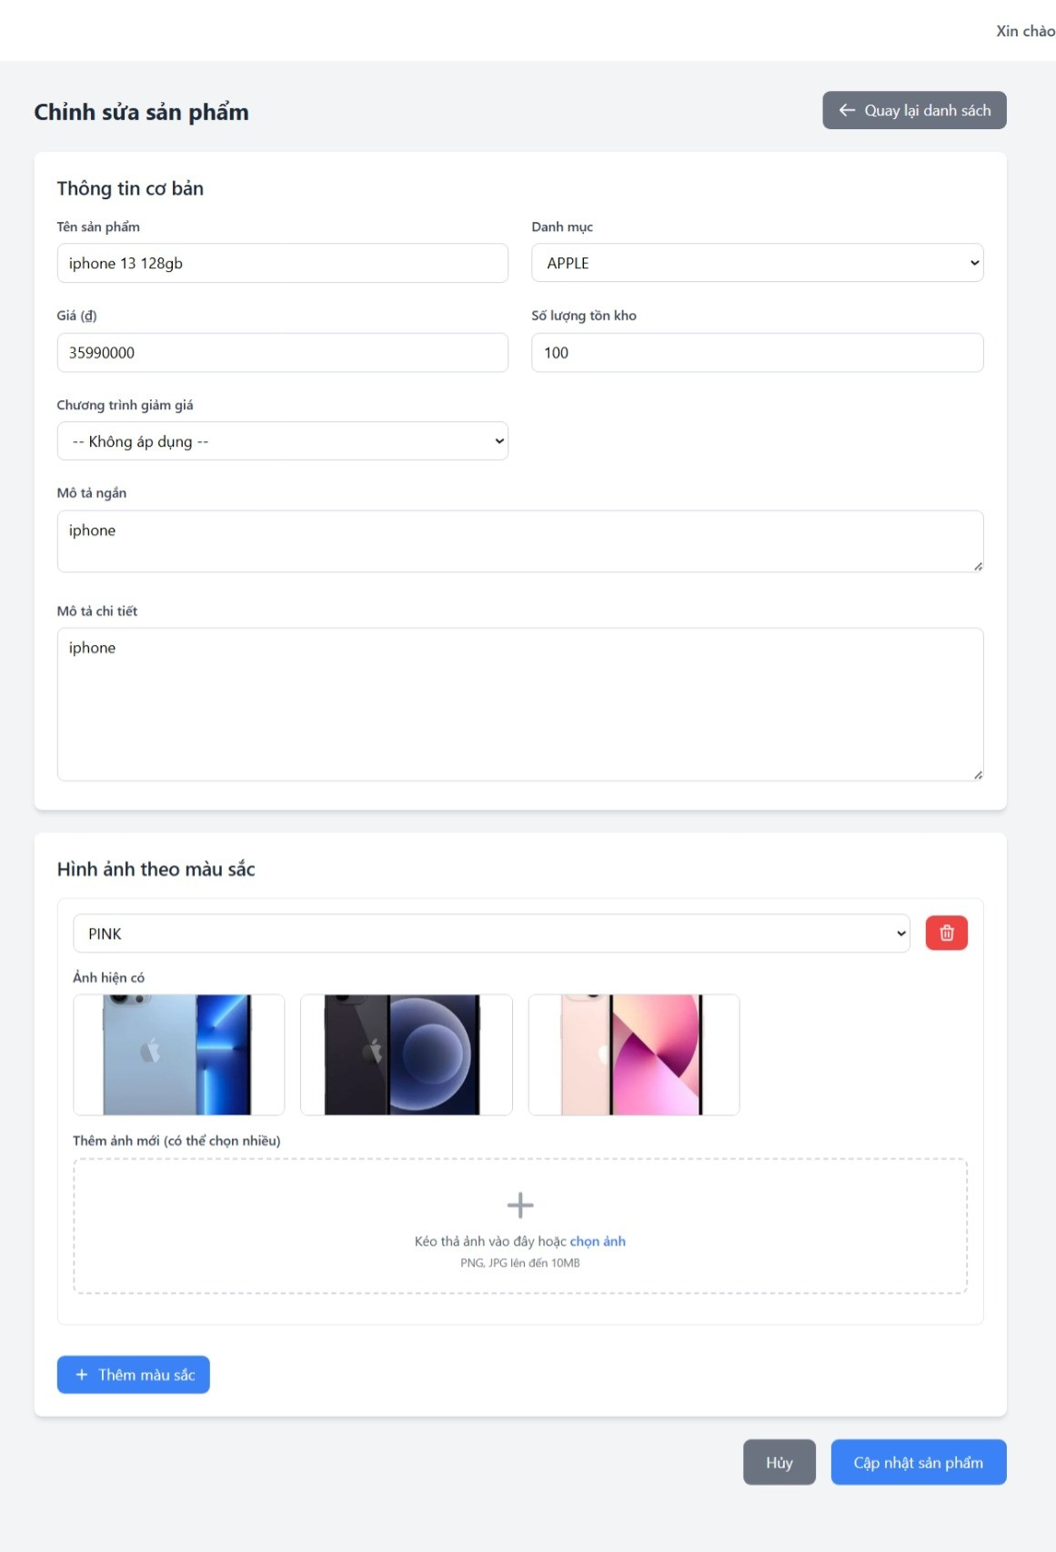
CHỈNH SỬA SẢN PHẨM |  | BACK REQUIRE | BACK TC
NO. | INPUT FIELD | DESCRIPTION | CONSTRAINTS
1 | Tên sản phẩm | Trường nhập tên sản phẩm | Bắt buộc nhập Không được để trống Không được chứa ký tự đặc biệt Độ dài tối thiểu: 3 ký tự Độ dài tối đa: 255 ký tự Tên sản phẩm phải là duy nhất trong hệ thống
2 | Danh mục | Dropdown chọn danh mục sản phẩm | Bắt buộc chọn từ danh sách Chỉ hiển thị các danh mục đang có trong hệ thống Nếu chưa có danh mục nào thì hiển thị thông báo tạo danh mục trước
3 | Giá | Trường nhập giá bán sản phẩm | Bắt buộc nhập Chỉ nhập số nguyên dương hoặc 0 Giá trị tối thiểu: 0 Giá trị tối đa: 999.999.999 Không cho phép nhập chữ hoặc ký tự đặc biệt Tự động format hiển thị theo định dạng tiền tệ
4 | Số lượng tồn kho | Trường nhập số lượng tồn kho ban đầu | Bắt buộc nhập Chỉ nhập số nguyên dương hoặc 0 Giá trị tối thiểu: 0 Giá trị tối đa: 999.999.999 Không cho phép nhập chữ hoặc ký tự đặc biệt
5 | Chương trình giảm giá | Dropdown chọn chương trình giảm giá | Không bắt buộc Chỉ hiển thị các chương trình giảm giá đang active và còn hạn Nếu chọn chương trình giảm giá, giá hiển thị sẽ được tính lại Một sản phẩm chỉ áp dụng tối đa 1 chương trình giảm giá
6 | Mô tả ngắn | Trường nhập mô tả ngắn gọn về sản phẩm | Không bắt buộc Độ dài tối đa: 500 ký tự Hiển thị trên trang danh sách sản phẩm Không cho phép HTML tags Có thể chứa emoji
7 | Mô tả chi tiết | Trường nhập mô tả chi tiết đầy đủ về sản phẩm | Không bắt buộc Độ dài tối đa: 5000 ký tự Hiển thị trên trang chi tiết sản phẩm Không cho phép HTML tags Có thể chứa emoji Có thể hỗ trợ text editor để format (bold, italic…)
8 | Chọn màu | Dropdown chọn màu sắc có sẵn cho sản phẩm | Bắt buộc chọn ít nhất 1 màu Chỉ hiển thị các màu đã được thiết lập Có thể chọn nhiều màu Không được chọn trùng màu trong cùng 1 sản phẩm
9 | Ảnh hiện có | Danh sách ảnh đã upload cho từng màu | Hiển thị ảnh theo từng màu Cho phép xóa ảnh Nếu xóa toàn bộ ảnh của 1 màu thì màu đó không hợp lệ Ảnh đầu tiên là ảnh đại diện
10 | Thêm ảnh mới | Upload ảnh bổ sung cho từng màu | Bắt buộc có ít nhất 1 ảnh/màu Chấp nhận PNG, JPG, JPEG Kích thước tối đa 10MB/ảnh Tối đa 10 ảnh/màu Hệ thống tự resize và optimize ảnh
11 | Thêm màu sắc (Button) | Nút thêm một màu mới | Chỉ active khi màu hiện tại đã chọn và có ít nhất 1 hình Tối đa 10 màu / sản phẩm Màu mới phải khác các màu đã chọn
12 | Cập nhật sản phẩm (Button) | Lưu thay đổi sản phẩm | Chỉ active khi tất cả các trường bắt buộc hợp lệ Validate lại tất cả dữ liệu ở backend Nếu thành công: chuyển về trang danh sách sản phẩm Nếu lỗi: hiển thị thông báo lỗi cụ thể Không cho phép submit nhiều lần Hiển thị loading indicator
13 | Huỷ (Button) | Huỷ thao tác chỉnh sửa | Không yêu cầu validate dữ liệu Có thể hiển thị popup xác nhận nếu có thay đổi chưa lưu Chuyển về trang danh sách sản phẩm
14 | Quay lại danh sách (Button) | Nút điều hướng về trang danh sách sản phẩm | Không yêu cầu validate dữ liệu Chuyển trang ngay lập tức Có thể hiển thị popup xác nhận nếu có thay đổi chưa lưu
15 | Xoá màu (Button thùng rác) | Nút xoá màu đã chọn | Chỉ hiển thị khi đã chọn màu Click để xóa màu và hình ảnh liên quan Nếu chỉ còn 1 màu thì không cho phép xóa
16 | Form validation | Xác thực toàn bộ form | Validate realtime khi người dùng nhập/chọn dữ liệu Hiển thị thông báo lỗi ngay bên dưới field có lỗi Không cho phép submit khi còn lỗi Các lỗi phải rõ ràng, dễ hiểu
17 | Permission check | Kiểm tra quyền chỉnh sửa/ xoá sản phẩm | User phải có quyền “Chỉnh sửa sản phẩm” mới được truy cập trang User phải có quyền “Xóa sản phẩm” để dùng nút thùng rác Nếu không có quyền, redirect về dashboard và hiển thị thông báo lỗi Kiểm tra quyền cả frontend và backend

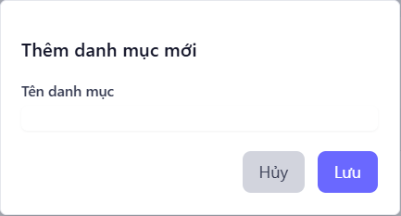
THÊM DANH MỤC |  | BACK REQUIRE | BACK TC
NO. | INPUT FIELD | DESCRIPTION | CONSTRAINTS
1 | Tên danh mục | Trường nhập tên danh mục | Bắt buộc nhập Không được để trống Không được chứa ký tự đặc biệt Độ dài tối thiểu: 3 ký tự Độ dài tối đa: 255 ký tự Tên danh mục phải là duy nhất trong hệ thống
2 | Huỷ (Button) | Đóng form, không lưu dữ liệu | Không có ràng buộc dữ liệu
3 | Lưu (Button) | Lưu danh mục mới vào hệ thống | Chỉ được nhấn khi trường “Tên danh mục” hợp lệ

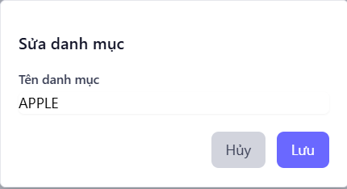
SỬA DANH MỤC |  | BACK REQUIRE | BACK TC
NO. | INPUT FIELD | DESCRIPTION | CONSTRAINTS
1 | Tên danh mục | Trường chỉnh sửa tên danh mục | ắt buộc nhập Không được để trống Không được chứa ký tự đặc biệt Độ dài tối thiểu: 3 ký tự Độ dài tối đa: 255 ký tự Tên danh mục phải là duy nhất trong hệ thống
2 | Huỷ (Button) | Đóng form, không lưu dữ liệu | Không có ràng buộc dữ liệu
3 | Lưu (Button) | Lưu thay đổi danh mục | Chỉ được nhấn khi trường “Tên danh mục” hợp lệ

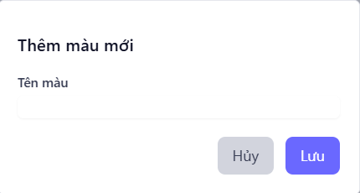
THÊM MÀU MỚI |  | BACK REQUIRE
NO. | INPUT FIELD | DESCRIPTION | CONSTRAINTS
1 | Tên màu | Trường nhập tên màu mới | Bắt buộc nhập Không được để trống Không được chứa ký tự đặc biệt ngoài # nếu là mã màu Độ dài tối thiểu: 3 ký tự Độ dài tối đa: 100 ký tự Tên màu phải là duy nhất trong hệ thống
2 | Huỷ (Button) | Đóng form, không lưu dữ liệu | Không có ràng buộc dữ liệu
3 | Lưu (Button) | Lưu màu mới vào hệ thống | Chỉ được nhấn khi trường “Tên màu” hợp lệ

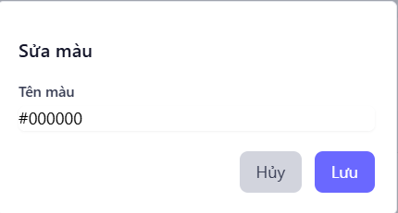
SỬA MÀU |  | BACK REQUIRE | BACK TC
NO. | INPUT FIELD | DESCRIPTION | CONSTRAINTS
1 | Tên màu | Trường chỉnh sửa tên/mã màu | Bắt buộc nhập Không được để trống Không được chứa ký tự đặc biệt ngoài “#” nếu là mã màu Độ dài tối thiểu: 3 ký tự Độ dài tối đa: 100 ký tự Tên/mã màu phải là duy nhất trong hệ thống
2 | Huỷ (Button) | Đóng form, không lưu dữ liệu | Không có ràng buộc dữ liệu
3 | Lưu (Button) | Lưu thay đổi màu vào hệ thống | Chỉ được nhấn khi trường “Tên màu” hợp lệ

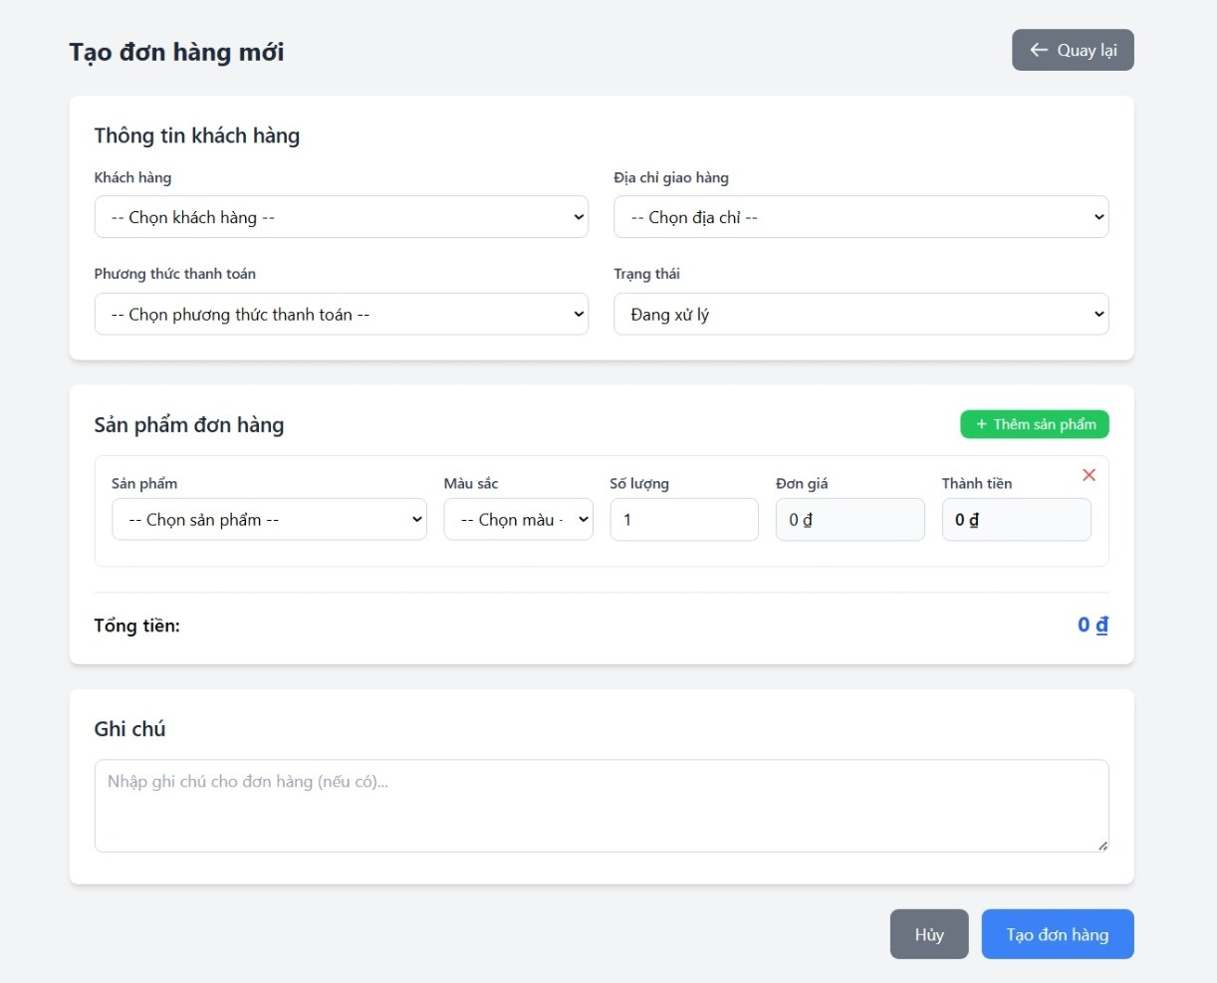
TẠO ĐƠN HÀNG |  | BACK REQUIRE | BACK TC
NO. | INPUT FIELD | DESCRIPTION | CONSTRAINTS
1 | Khách hàng | Chọn khách hàng tạo đơn hàng | Bắt buộc chọn, không được để trống
2 | Đại chỉ giao hàng | Chọn địa chỉ giao hàng của khách hàng | Bắt buộc chọn, không được để trống
3 | Phương thức thanh toán | Chọn phương thức thanh toán | Bắt buộc chọn, không được để trống
4 | Trạng thái | Chọn trạng thái đơn hàng | Giá trị mặc định: “Đang xử lý”, các trạng thái hợp lệ
5 | Sản phẩm | Chọn sản phẩm để thêm vào đơn hàng | Bắt buộc chọn
6 | Màu sắc | Chọn màu của sản phẩm (theo tồn kho) | Bắt buộc chọn
7 | Số lượng | Nhập số lượng sản phẩm | Bắt buộc nhập, tối thiểu: 1, không vượt tồn kho
8 | Đơn giá | Giá sản phẩm theo màu | Tự động hiển thị, không cho sửa
9 | Thành tiền | Số tiền = Số lượng × Đơn giá | Tự động tính, không cho sửa
10 | Thêm sản phẩm (Button) | Thêm dòng sản phẩm mới | Không có ràng buộc dữ liệu
11 | Xoá sản phẩm (Button - icon X) | Xoá dòng sản phẩm hiện tại | Không có ràng buộc dữ liệu
12 | Tổng tiền | Tổng giá trị toàn bộ đơn hàng | Tự động tính, không cho sửa
13 | Ghi chú | Nhập ghi chứ (nếu có) | Không bắt buộc
14 | Huỷ (Button) | Huỷ thao tác tạo đơn hàng | Không lưu dữ liệu
15 | Tạo đơn hàng (Button) | Lưu đơn hàng vào hệ thống | Chỉ được nhấn khi tất cả trường bắt buộc hợp lệ
16 | Quay lại (Button) | Quay về danh sách đơn hàng | Không thay đổi dữ liệu

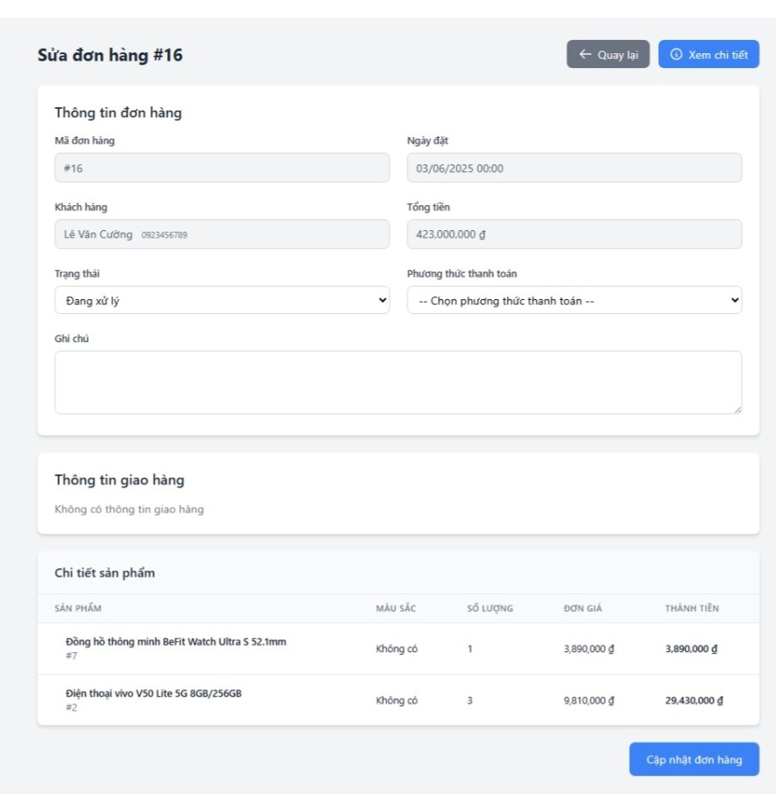
SỬA ĐƠN HÀNG |  | BACK REQUIRE | BACK TC
NO. | INPUT FIELD | DESCRIPTION | CONSTRAINTS
1 | Mã đơn hàng | Mã định danh duy nhất của đơn hàng | Tự sinh, không chỉnh sửa, định dạng #ID
2 | Ngày đặt | Ngày khách hàng đặt đơn | Bắt buộc, định dạng dd/MM/yyyy HH:mm , không được lớn hơn ngày hiện tại
3 | Khách hàng | Tên khách hàng đặt hàng | Bắt buộc, tối đa 100 ký tự, không chứa ký tự đặc biệt
4 | Tổng tiền | Tổng giá trị đơn hàng | Tự động tính từ chi tiết sản phẩm, không nhập tay
5 | Trạng thái đơn hàng | Trạng thái hiện tại của đơn | Dropdown: “Chờ xử lý”, “Đang xử lý”, “Hoàn thành”, “Đã hủy”, “Hoàn tiền” — bắt buộc chọn 1
6 | Phương thức thanh toán | Cách khách hàng thanh toán | Dropdown: “Tiền mặt”, “Chuyển khoản”, “Ví điện tử”, “Thẻ tín dụng” — bắt buộc chọn
7 | Ghi chú đơn hàng | Ghi chú nội bộ hoặc của khách | Không bắt buộc, tối đa 255 ký tự
8 | Tên sản phẩm | Tên sản phẩm trong đơn | Hiển thị, không chỉnh sửa
9 | Màu sắc | Tùy chọn màu của sản phẩm | Hiển thị, có thể sửa nếu được phép
10 | Số lượng | Số lượng từng sản phẩm trong đơn | Bắt buộc, số nguyên ≥ 1
11 | Đơn giá | Giá bán 1 sản phẩm | Tự động lấy từ cơ sở dữ liệu, có thể chỉnh sửa nếu quyền admin
12 | Thành tiền | Thành tiền = Số lượng × Đơn giá | Tự động tính, không cho nhập
13 | Nút Quay lại | Trở về danh sách đơn hàng | Không lưu thay đổi, xác nhận nếu có chỉnh sửa chưa lưu
14 | Nút Cập nhật đơn hàng | Lưu thay đổi thông tin đơn hàng | Bắt buộc kiểm tra hợp lệ các trường; gọi API PUT /orders/update ; hiển thị thông báo kết quả
15 | Số điện thoại khách hàng | Liên hệ của khách hàng | Bắt buộc, 10 chữ số, định dạng số Việt Nam
16 | Email khách hàng | Email liên hệ (nếu có) | Không bắt buộc, định dạng email hợp lệ
17 | Địa chỉ giao hàng | Nơi nhận hàng | Không bắt buộc, tối đa 255 ký tự
18 | Trạng thái thanh toán | Xác định đã thanh toán hay chưa | Dropdown: “Đã thanh toán”, “Chưa thanh toán” — bắt buộc
19 | Tên người giao hàng | Nhân viên giao hàng phụ trách | Không bắt buộc, chọn từ danh sách nhân viên
20 | Số điện thoại giao hàng | Số điện thoại người giao hàng | Không bắt buộc, 10 chữ số
21 | Ngày giao hàng | Dự kiến ngày giao hàng | Không bắt buộc, ≥ ngày đặt
22 | Thời gian giao hàng | Thời điểm cụ thể giao hàng | Không bắt buộc, định dạng HH:mm
23 | Phí giao hàng | Chi phí vận chuyển (nếu có) | Không bắt buộc, kiểu số, ≥ 0
24 | Mã sản phẩm | ID sản phẩm trong đơn | Tự động hiển thị, không chỉnh sửa
25 | Tổng cộng đơn hàng | Tổng tất cả thành tiền + phí giao hàng | Tự động tính, readonly

GUI2_Quân
19
8
51, 52, 53
Nhiệm vụ: Test giao diện GUI của web customer và web admin (dựa vào cách trình bày của sheet GUI-APPLY LEAVE)

Các phần test: Web Customer: Trang chủ - Trang đăng nhập - Trang đăng ký - Trang sản phẩm

Các phần test: Web Admin: Quản lý gói thành viên - Quản lý coupon - Quản lý bảo hành (giao diện thêm - sửa xóa) - Thông tin cá nhân

Bên dưới là bảng mẫu để làm - Khi làm kèm theo hình ảnh giao diện mà mình test bên cạnh bảng

Mỗi hình tương ứng với mỗi bảng - bao nhiêu hình thì bấy nhiêu bảng - trình bày theo chiều ngang hoặc dọc

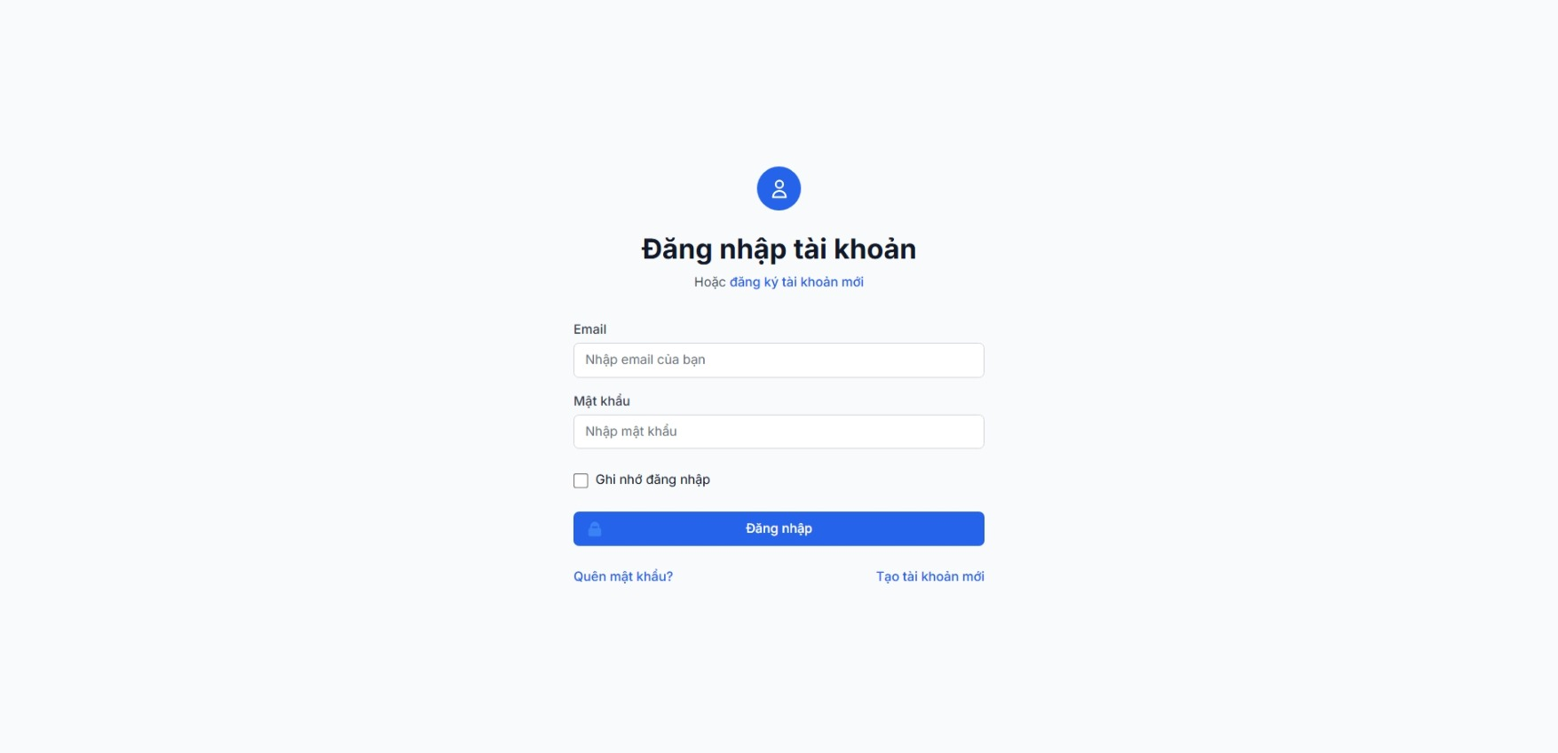
ĐĂNG NHẬP CUSTOMER |  | BACK REQUIRE | BACK TC
NO. | INPUT FIELD | DESCRIPTION | CONSTRAINTS
1 | Email | Trường nhập email của người dùng | - Bắt buộc nhập - Không được để trống - Phải đúng định dạng email (VD: tên@domain.com) - Không cho phép ký tự đặc biệt hoặc khoảng trắng đầu/cuối - Độ dài tối đa: 254 ký tự - Không hiển thị lỗi chi tiết để tránh lộ thông tin
2 | Mật khẩu | Trường nhập mật khẩu | - Bắt buộc nhập - Không được để trống - Độ dài tối thiểu: 8 ký tự - Độ dài tối đa: 128 ký tự - Không cho phép khoảng trắng đầu/cuối - Không hiển thị mật khẩu dạng plaintext
3 | Ghi nhớ đăng nhập | Checkbox lưu trạng thái đăng nhập | - Không bắt buộc - Nếu chọn, lưu token tạm thời, không lưu mật khẩu - Phải có cảnh báo “Không nên sử dụng trên máy công cộng”
4 | Button “Đăng nhập” | Nút gửi form đăng nhập | - Chỉ active khi Email và Mật khẩu hợp lệ - Có trạng thái loading khi gửi - Không cho click nhiều lần - Validate lại ở backend - Nếu thành công: chuyển qua trang chủ - Nếu lỗi: hiển thị “Email hoặc mật khẩu không đúng”
5 | Link “Quên mật khẩu?” | Liên kết đến trang khôi phục mật khẩu | - Không bắt buộc - Phải mở form nhập email và gửi link khôi phục - Không tiết lộ email có tồn tại hay không
6 | Link “Tạo tài khoản mới” | Liên kết sang trang đăng ký tài khoản | - Không bắt buộc - Chuyển hướng sang trang đăng ký - Nếu đã đăng nhập, tự động về dashboard
7 | Chọn phương thức đăng nhập | Cho phép người dùng chọn đăng nhập bằng Email / Số điện thoại / Tên người dùng. | Tối đa 1 trường được nhập. Không bắt buộc nếu auto detect.
8 | Tùy chọn “Ẩn / Hiện” mật khẩu | Biểu tượng con mắt để xem hoặc ẩn mật khẩu. | Không bắt buộc.
9 | Cảnh báo khi dùng mật khẩu yếu | Kiểm tra độ mạnh mật khẩu khi nhập. | Thông báo realtime (Yếu / Trung bình / Mạnh).
10 | Gợi ý đổi mật khẩu định kỳ | Nhắc nhở đổi mật khẩu sau 90 ngày. | Không bắt buộc, tùy chọn trong cài đặt tài khoản.
11 | Đăng nhập bằng Google / Facebook (Button) | Cho phép đăng nhập nhanh bằng mạng xã hội | • Không bắt buộc • Tích hợp OAuth 2.0 • Khi thành công sẽ tự động tạo tài khoản nếu chưa có
12 | Hiển thị logo + tên thương hiệu | Gắn logo website trong form login để tăng độ tin cậy. | Không bắt buộc, tùy chỉnh giao diện.
13 | Mã CAPTCHA | Xác minh người dùng thật, tránh việc bot tự động đăng nhập hàng loạt. | Hiển thị hình ảnh hoặc checkbox “Tôi không phải người máy”. Bắt buộc khi phát hiện đăng nhập bất thường.
14 | Cảnh báo đăng nhập lạ (email) | Gửi thông báo khi phát hiện đăng nhập từ thiết bị mới | • Tùy chọn hệ thống • Gửi email bảo mật đến người dùng
15 | Đa ngôn ngữ (VN/EN) | Hỗ trợ chuyển đổi ngôn ngữ hiển thị | • Cho phép chọn ngôn ngữ • Tự động ghi nhớ lựa chọn người dùng
16 | Autofocus & Autofill | Hỗ trợ trình duyệt tự động điền thông tin | • Con trỏ tự động nhảy vào ô email khi mở trang • Cho phép auto-fill nếu trình duyệt đã lưu thông tin
17 | Liên hệ CSKH / Chat hỗ trợ | Hiển thị đường dẫn hoặc nút liên hệ ngay | • Không bắt buộc • Luôn hiển thị ở phần dưới cùng form
18 | Banner ưu đãi / khuyến mãi nhỏ | Gợi ý đăng ký tài khoản để nhận ưu đãi | • Không bắt buộc • Nội dung có thể thay đổi theo chiến dịch marketing

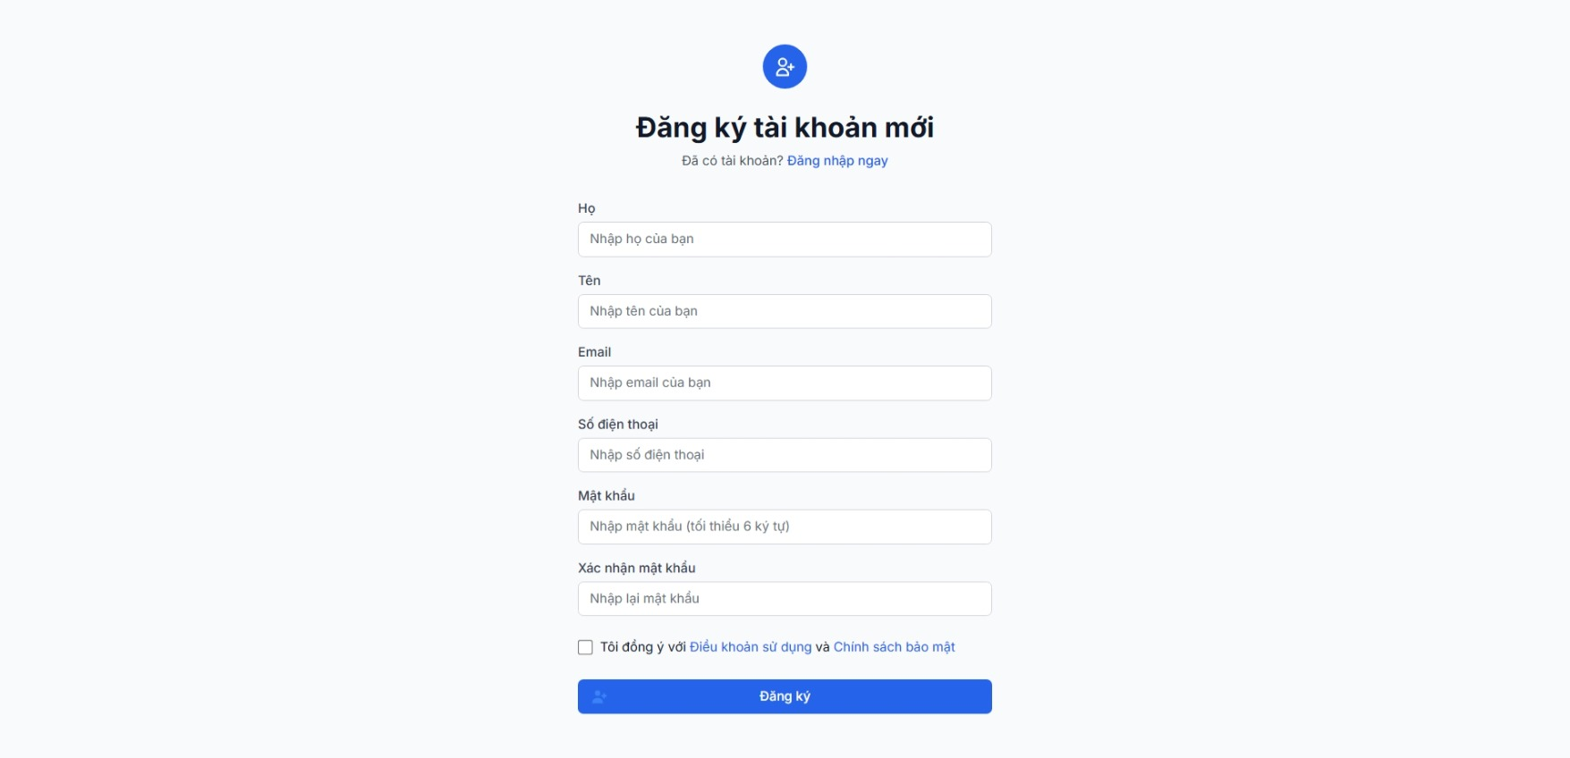
ĐĂNG KÝ CUSTOMER |  | BACK REQUIRE | BACK TC
NO. | INPUT FIELD | DESCRIPTION | CONSTRAINTS
1 | Họ | Trường nhập họ của người dùng | - Bắt buộc nhập. Không được để trống. Không chứa số hoặc ký tự đặc biệt. Độ dài tối đa: 50 ký tự.
2 | Tên | Trường nhập tên người dùng | - Bắt buộc nhập. Không được để trống. Không chứa ký tự đặc biệt hoặc số. Độ dài tối đa: 50 ký tự.
3 | Email | Trường nhập email người dùng | - Bắt buộc nhập. Phải đúng định dạng tên@domain.com. Không có khoảng trắng hoặc ký tự lạ. Độ dài tối đa 254 ký tự. Email phải là duy nhất trong hệ thống.
4 | Số điện thoại | Trường nhập số điện thoại của người dùng | - Bắt buộc nhập. Chỉ chấp nhận ký tự số (0–9). Độ dài: 9–11 ký tự. Không cho phép ký tự chữ hoặc dấu.
5 | Mật khẩu | Trường nhập mật khẩu đăng ký | - Bắt buộc nhập. Tối thiểu 6 ký tự (nên 8). Tối đa 128 ký tự. Không có khoảng trắng đầu/cuối. Nên có 1 chữ hoa, 1 chữ thường, 1 số. Không hiển thị plaintext.
6 | Xác nhận mật khẩu | Trường nhập lại mật khẩu để xác thực | - Bắt buộc nhập. Phải trùng khớp hoàn toàn với ô “Mật khẩu”. Không có khoảng trắng.
7 | Checkbox “Tôi đồng ý với Điều khoản & Chính sách bảo mật”” | Xác nhận điều khoản và chính sách bảo mật | - Bắt buộc chọn trước khi nhấn “Đăng ký”. Liên kết “Điều khoản…” phải mở được trang quy định.
8 | Button “Đăng ký” | Nút gửi form tạo tài khoản | - Chỉ được active khi toàn bộ trường hợp lệ & checkbox được chọn. Có trạng thái loading khi gửi. Không cho phép click nhiều lần.
9 | Link “Đăng nhập ngay” | Dẫn sang trang đăng nhập cho người đã có tài khoản | - Không bắt buộc. Khi người dùng đã đăng nhập → nên redirect sang dashboard.
10 | Họ và tên | Trường nhập họ và tên đầy đủ của người dùng. Dùng để thay thế hai trường riêng biệt “Họ” và “Tên”. | Bắt buộc nhập. Không được để trống. Không chứa ký tự đặc biệt hoặc số. Độ dài tối đa 100 ký tự.
11 | Tên hiển thị (Username / Display Name) | Tên hiển thị công khai của người dùng trong hệ thống. | Bắt buộc nhập. Độ dài tối đa 50 ký tự. Không chứa ký tự đặc biệt, không khoảng trắng đầu/cuối.
12 | Địa chỉ nhận hàng | Nhập địa chỉ giao hàng chi tiết (số nhà, đường, phường/xã, quận/huyện, tỉnh/thành) | Bắt buộc nhập. Cho phép nhập tối đa 255 ký tự. Có thể hỗ trợ gợi ý tự động địa chỉ.
13 | Checkbox “Lưu làm địa chỉ mặc định” | Xác nhận lưu địa chỉ này làm mặc định cho đơn hàng sau | Không bắt buộc.
14 | Giới tính | Chọn giới tính người dùng (Nam/Nữ/Khác) | Không bắt buộc.
15 | Ngày sinh | Chọn ngày/tháng/năm sinh của người dùng | Không bắt buộc. Kiểm tra ngày hợp lệ theo định dạng DD/MM/YYYY.
16 | Mã giới thiệu (Referral Code) | Nhập mã giới thiệu nếu có | Không bắt buộc. Chỉ chấp nhận ký tự chữ hoặc số. Tối đa 20 ký tự.
17 | Checkbox “Nhận thông tin khuyến mãi” | Cho phép nhận email hoặc SMS về ưu đãi và sản phẩm mới | Không bắt buộc.
18 | Liên kết “Đăng nhập ngay” | Dẫn đến trang đăng nhập nếu người dùng đã có tài khoản | Không bắt buộc.
19 | Liên kết đăng ký nhanh (Google / Facebook / Apple) | Cho phép người dùng đăng ký nhanh qua tài khoản mạng xã hội. | Không bắt buộc. Khi người dùng chọn liên kết này, hệ thống tự động lấy email xác minh hợp lệ.

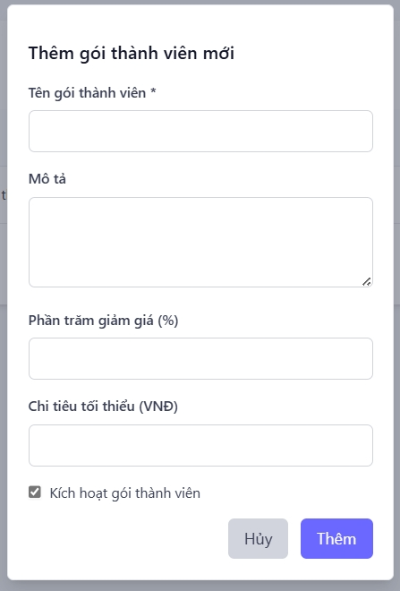
THÊM GÓI THÀNH VIÊN |  | BACK REQUIRE | BACK TC
NO. | INPUT FIELD | DESCRIPTION | CONSTRAINTS
1 | Tên gói thành viên | Trường nhập tên gói (ví dụ: Vàng, Bạc) | - Bắt buộc nhập - Không được để trống - Không chứa chỉ toàn khoảng trắng - Không chứa ký tự đặc biệt nghi vấn (<>/;--…) — chỉ cho phép chữ, số, dấu gạch, dấu cách - Độ dài tối thiểu: 3 ký tự - Độ dài tối đa: 100 ký tự - Tên gói phải là duy nhất trong hệ thống - Loại bỏ khoảng trắng đầu/cuối trước khi lưu - Hiển thị lỗi: Vui lòng nhập tên gói khi rỗng - Hiển thị lỗi: Tên gói đã tồn tại khi trùng (không tiết lộ thông tin nhạy cảm)
2 | Mô tả | Trường textarea mô tả chi tiết gói | - Không bắt buộc - Độ dài tối đa: 1000 ký tự (hoặc config 5000 tuỳ hệ thống) - Không cho phép HTML tags chưa lọc để tránh XSS — escape hoặc sanitize trước khi hiển thị - Có thể chứa emoji - Hiển thị lỗi: Mô tả quá dài (tối đa 1000 ký tự) nếu vượt
3 | Phần trăm giảm giá (%) | Trường nhập phần trăm chiết khấu áp dụng cho gói | - Bắt buộc nhập (nếu gói có giảm giá) hoặc không bắt buộc tuỳ chính sách - Chỉ nhập số (số nguyên hoặc hỗ trợ 1–2 chữ số thập phân tuỳ yêu cầu) - Giá trị tối thiểu: 0 - Giá trị tối đa: 100 - Không cho phép ký tự chữ hoặc ký tự đặc biệt khác - Tự validate boundary ở frontend và backend - Hiển thị lỗi: Phần trăm giảm giá phải là số từ 0 đến 100 khi vượt giới hạn hoặc không phải số
4 | Chi tiêu tối thiểu (VND) | Giá trị tối thiểu khách phải tiêu để áp dụng gói | - Không bắt buộc (tuỳ chính sách) hoặc bắt buộc nếu gói yêu cầu chi tiêu tối thiểu - Chỉ nhập số nguyên dương hoặc 0 - Giá trị tối thiểu: 0 - Giá trị tối đa: 999.999.999 (hoặc theo business rule) - Không cho phép ký tự chữ, dấu chấm/shift sai (nên format hiển thị tiền tự động: 1.000.000 VNĐ) - Hiển thị lỗi: Chi tiêu tối thiểu phải là số nguyên không âm nếu input sai - Validate cả frontend và backend để tránh bypass bằng request thủ công
5 | Kích hoạt gói thành viên (checkbox) | Checkbox bật/tắt trạng thái active của gói | - Không bắt buộc (checkbox mặc định: checked = active hoặc theo policy) - Không cho phép kích hoạt gói nếu thiếu các ràng buộc quan trọng (ví dụ không có tên gói hoặc phần trăm giảm không hợp lệ) - Thay đổi trạng thái phải được persist ở backend và có audit log - UI nên hiển thị trạng thái rõ ràng (Active / Inactive)
6 | Button “Thêm” | Nút submit form để tạo gói | - Chỉ active khi tất cả các trường bắt buộc hợp lệ (tên gói hợp lệ, phần trăm hợp lệ nếu là bắt buộc, chi tiêu tối thiểu hợp lệ nếu có) - Hiển thị loading indicator khi gửi và disable để tránh double submit - Validate lại toàn bộ dữ liệu ở backend trước khi lưu - Nếu thành công: trả về thông báo Thêm gói thành công và làm mới danh sách gói - Nếu lỗi: hiển thị thông báo lỗi cụ thể (ví dụ: Tên gói đã tồn tại) dưới form hoặc toast - Không cho phép submit nhiều lần hoặc duplicate request
7 | Button “Hủy” | Nút huỷ modal/form, không lưu | - Đóng modal mà không lưu dữ liệu - Nên có confirm nếu form đã nhập dữ liệu (ví dụ: Bạn có chắc muốn hủy? Dữ liệu chưa lưu sẽ mất.) để tránh mất dữ liệu vô tình - Nếu confirm, huỷ và reset form
8 | Tự động kiểm tra trùng lặp | Kiểm tra tên gói trong database | • Backend phải kiểm tra trước khi lưu • Nếu trùng → thông báo lỗi ngay trên form
9 | Giá gói (VNĐ) | Mức phí khi khách hàng đăng ký gói | Bắt buộc, định dạng tiền tệ VNĐ, không âm
10 | Loại gói thành viên | Phân loại theo nhóm (Cơ bản, Nâng cao, VIP, Doanh nghiệp...) | Bắt buộc chọn từ danh sách có sẵn
11 | Quyền lợi chính | Tóm tắt các quyền lợi nổi bật của gói | Bắt buộc, tối đa 500 ký tự
12 | Danh sách dịch vụ kèm theo | Liệt kê các dịch vụ đi kèm gói | Không bắt buộc, có thể chọn nhiều từ danh sách dịch vụ
13 | Ngày bắt đầu áp dụng | Thời điểm gói bắt đầu có hiệu lực | Bắt buộc nhập ngày hợp lệ, không nhỏ hơn ngày hiện tại
14 | Ngày kết thúc áp dụng | Thời điểm gói hết hiệu lực hoặc bị dừng | Không bắt buộc, nếu có phải lớn hơn ngày bắt đầu
15 | Cho phép gia hạn tự động | Bật/tắt tính năng tự động gia hạn gói | Checkbox (default: off)
16 | Hiển thị gợi ý tên gói | Đề xuất tên gói phổ biến (Vàng, Bạc, Kim cương) | • Hiển thị dropdown gợi ý khi nhập • Tăng tốc nhập liệu cho admin
17 | Tooltip hướng dẫn nhập liệu | Hiển thị hướng dẫn nhỏ bên cạnh input | • Ví dụ: “Giá trị 0–100” hoặc “Nhập số nguyên không âm” • Giúp người dùng nhập đúng ngay lần đầu
18 | Tự động định dạng tiền tệ VNĐ | Auto format khi nhập số | • Khi nhập “1000000” tự động hiển thị “1,000,000”
19 | Trợ giúp nhanh (Help icon) | Biểu tượng “?” nhỏ mở pop-up hướng dẫn | • Giải thích cách thêm gói, ý nghĩa các trường

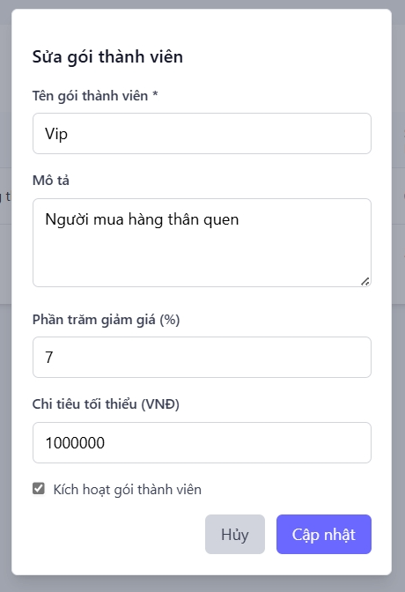
SỬA GÓI THÀNH VIÊN |  | BACK REQUIRE | BACK TC
NO. | INPUT FIELD | DESCRIPTION | CONSTRAINTS
1 | Tên gói thành viên | Trường nhập tên gói (đang sửa) | • Bắt buộc nhập • Không để trống, không chứa toàn khoảng trắng • Chỉ cho phép ký tự chữ, số, khoảng trắng, gạch ngang • Độ dài 3–100 ký tự • Không trùng tên với gói khác (ngoại trừ chính gói đang sửa) • Tự động viết hoa ký tự đầu tiên • Hiển thị lỗi nếu trùng tên gói khác • Không cho phép ký tự đặc biệt lạ hoặc emoji không hợp lệ
2 | Mô tả | Textarea mô tả gói (có thể đã có nội dung) | • Không bắt buộc • Tối đa 1000 ký tự • Cho phép ký tự đặc biệt, nhưng loại bỏ HTML tag để tránh XSS • Có bộ đếm ký tự còn lại (VD: 890/1000) • Hiển thị cảnh báo khi vượt giới hạn • Tự động lưu nội dung khi nhấn Enter (auto-save)
3 | Phần trăm giảm giá (%) | Sửa tỷ lệ % chiết khấu áp dụng cho gói | • Không bắt buộc • Phải là số nguyên 0–100 • Không cho phép ký tự chữ hoặc dấu đặc biệt • Nếu nhập sai định dạng → hiển thị lỗi “Vui lòng nhập số trong khoảng 0–100” • Kiểm tra đồng thời trên frontend và backend (tránh bypass)
4 | Chi tiêu tối thiểu (VND) | Sửa giá trị tiền tối thiểu để áp dụng gói | • Không bắt buộc (tùy loại gói) • Phải là số nguyên ≥ 0 • Định dạng tự động có dấu phân cách hàng nghìn (VD: 1,000,000) • Giới hạn tối đa: 999,999,999 VNĐ • Nếu phần trăm giảm giá > 0 thì giá trị này phải > 0 • Không cho phép ký tự chữ hoặc ký tự đặc biệt
5 | Kích hoạt gói thành viên (checkbox) | Bật/tắt trạng thái active của gói | • Không bắt buộc (mặc định theo giá trị hiện tại) • Chỉ người có quyền “Admin” mới được thay đổi trạng thái • Khi bật/tắt → cập nhật tức thì vào cơ sở dữ liệu (AJAX) • Hiển thị trạng thái hiện tại rõ ràng (“Đang hoạt động” hoặc “Tạm ngưng”)
6 | Button “Cập nhật” | Nút submit form để lưu thay đổi | • Chỉ bật khi tất cả trường hợp lệ • Gửi dữ liệu về backend bằng API PUT hoặc PATCH • Có hiệu ứng loading khi đang cập nhật • Hiển thị thông báo: “Cập nhật thành công” hoặc “Không có thay đổi nào” • Không cho phép bấm liên tục nhiều lần (chống double-submit)
7 | Button “Hủy” | Hủy/đóng modal mà không lưu | • Không lưu thay đổi • Hiển thị hộp thoại xác nhận “Bạn có chắc muốn hủy thay đổi?” • Trả về trang danh sách gói thành viên khi xác nhận
8 | Tự động định dạng khi nhập | Tự động định dạng các trường số | • “1000000” → hiển thị “1,000,000” khi người dùng rời ô nhập
9 | Ngày chỉnh sửa gần nhất | Thời điểm admin chỉnh sửa gần nhất | Tự động cập nhật mỗi lần lưu
10 | Trạng thái gói | Hiển thị tình trạng hiện tại của gói (Đang hoạt động / Tạm dừng / Hết hạn) | Dropdown, chỉ được chọn giá trị hợp lệ
11 | Lý do chỉnh sửa | Admin nhập lý do sửa đổi thông tin gói | Bắt buộc nhập khi có thay đổi nội dung chính
12 | Ngày bắt đầu áp dụng mới | Ngày gói được áp dụng sau khi chỉnh sửa | Không nhỏ hơn ngày hiện tại
13 | Ghi nhận thay đổi quan trọng | Checkbox cho phép lưu lại lịch sử thay đổi nội dung quan trọng | Mặc định: Bật
14 | Trạng thái kiểm duyệt | Gói sửa có cần phê duyệt lại trước khi công khai không | Dropdown: “Chờ duyệt / Đã duyệt / Từ chối”
15 | Tooltip hướng dẫn | Hỗ trợ giải thích cho từng trường | • Ví dụ: “Giảm giá từ 0–100”, “Nhập chi tiêu tối thiểu (VNĐ)”

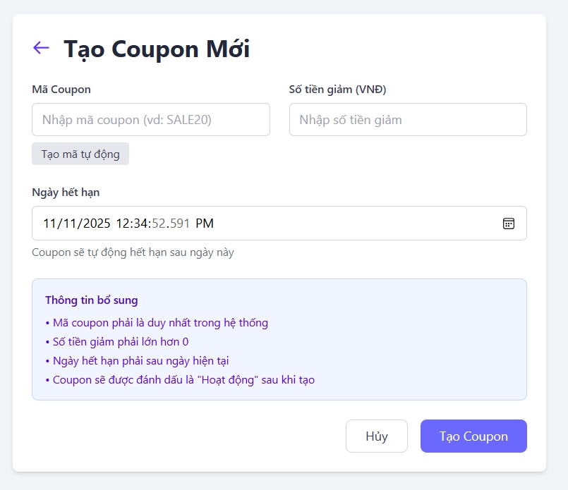
TẠO COUPON |  | BACK REQUIRE | BACK TC
NO. | INPUT FIELD | DESCRIPTION | CONSTRAINTS
1 | Mã Coupon | Trường nhập mã coupon (ví dụ: SALE20) | • Bắt buộc nhập • Không để trống hoặc chỉ chứa khoảng trắng • Chỉ cho phép ký tự chữ, số, gạch ngang, gạch dưới • Độ dài 3–20 ký tự • Không trùng với mã coupon khác trong hệ thống • Phân biệt hoa thường hoặc tự động chuyển về chữ in hoa • Hiển thị lỗi “Mã coupon đã tồn tại” nếu trùng • Không cho phép ký tự đặc biệt hoặc emoji không hợp lệ • Tự động loại bỏ khoảng trắng đầu/cuối
2 | Số tiền giảm (VNĐ) | Trường nhập số tiền giảm giá | • Bắt buộc nếu không dùng phần trăm • Chỉ cho phép số nguyên dương • Tối thiểu: 1,000 – tối đa: 10,000,000 VNĐ • Tự động format có dấu phẩy • Không nhập chữ hoặc ký tự đặc biệt • Kiểm tra frontend + backend
3 | Ngày bắt đầu áp dụng | Thời điểm coupon bắt đầu có hiệu lực | • Bắt buộc • Không được nhỏ hơn ngày hiện tại • Nếu ngày hết hạn < ngày bắt đầu → lỗi “Thời gian không hợp lệ” • Hỗ trợ chọn thời gian cụ thể
4 | Ngày hết hạn | Thời điểm coupon hết hạn | • Bắt buộc • Phải lớn hơn hoặc bằng ngày bắt đầu • Nếu chọn trong quá khứ → hiển thị lỗi • Tự động gợi ý +7 ngày kể từ ngày tạo
5 | Loại coupon | Xác định hình thức áp dụng (toàn đơn / sản phẩm) | • Bắt buộc chọn 1 • Gồm các tùy chọn: “Toàn đơn”, “Theo sản phẩm”, “Theo danh mục” • Nếu chọn “Theo sản phẩm” → bật field chọn sản phẩm
6 | Chọn sản phẩm áp dụng | Danh sách sản phẩm được áp dụng coupon | • Hiển thị khi chọn “Theo sản phẩm” • Có thể chọn nhiều sản phẩm • Nếu bỏ trống → hiển thị cảnh báo
7 | Chọn danh mục áp dụng | Áp dụng cho các danh mục cụ thể | • Hiển thị khi chọn “Theo danh mục” • Cho phép chọn nhiều danh mục
8 | Trạng thái coupon (Active/Inactive) | Trạng thái hoạt động của coupon | • Mặc định “Hoạt động” • Chỉ Admin được bật/tắt • Khi tắt → coupon không áp dụng
9 | Tên hiển thị (tùy chọn) | Tên mô tả dễ hiểu cho người dùng (VD: “Giảm 50k đơn đầu tiên”) | • Không bắt buộc • Độ dài tối đa 100 ký tự • Cho phép ký tự đặc biệt, khoảng trắng • Không cho phép mã HTML hoặc script • Hiển thị lỗi nếu vượt quá giới hạn
10 | Phần trăm giảm giá (%) | Tỷ lệ giảm theo phần trăm (thay thế cho số tiền) | • Không bắt buộc • Là số nguyên 1–100 • Nếu có giá trị này → bỏ qua trường “Số tiền giảm” • Nếu nhập >100 → hiển thị lỗi “Giảm giá không hợp lệ”
11 | Giá trị đơn hàng tối thiểu (VNĐ) | Mức chi tiêu tối thiểu để áp dụng coupon | • Không bắt buộc • Là số nguyên ≥ 0 • Nếu giảm giá > 0 → giá trị này phải > 0 • Tối đa: 99,999,999 • Tự động định dạng dấu phẩy hàng nghìn
12 | Giá trị đơn hàng tối đa (VNĐ) | Giới hạn tối đa đơn hàng được áp dụng | • Không bắt buộc • Là số nguyên ≥ giá trị tối thiểu • Không cho phép ký tự chữ hoặc ký tự đặc biệt • Nếu < giá trị tối thiểu → hiển thị lỗi
13 | Số lần sử dụng tối đa (toàn hệ thống) | Tổng số lần coupon được sử dụng | • Không bắt buộc • Giá trị ≥ 1, ≤ 10000 • Nếu để trống = không giới hạn • Hiển thị lỗi nếu nhập ký tự không hợp lệ
14 | Giới hạn 1 user 1 lần | Chỉ cho phép 1 người dùng sử dụng 1 lần | • Không bắt buộc • Kiểu boolean • Nếu bật → người dùng chỉ áp dụng 1 lần
15 | Giới hạn nhóm khách hàng | Chọn nhóm khách hàng được phép dùng coupon | • Không bắt buộc • Dữ liệu lấy từ bảng “CustomerGroup” • Có thể chọn nhiều nhóm • Nếu không chọn = áp dụng cho tất cả
16 | Tạo tự động mã coupon | Nút sinh mã ngẫu nhiên | • Không bắt buộc • Tạo mã gồm 6–10 ký tự A–Z, 0–9 • Đảm bảo unique toàn hệ thống

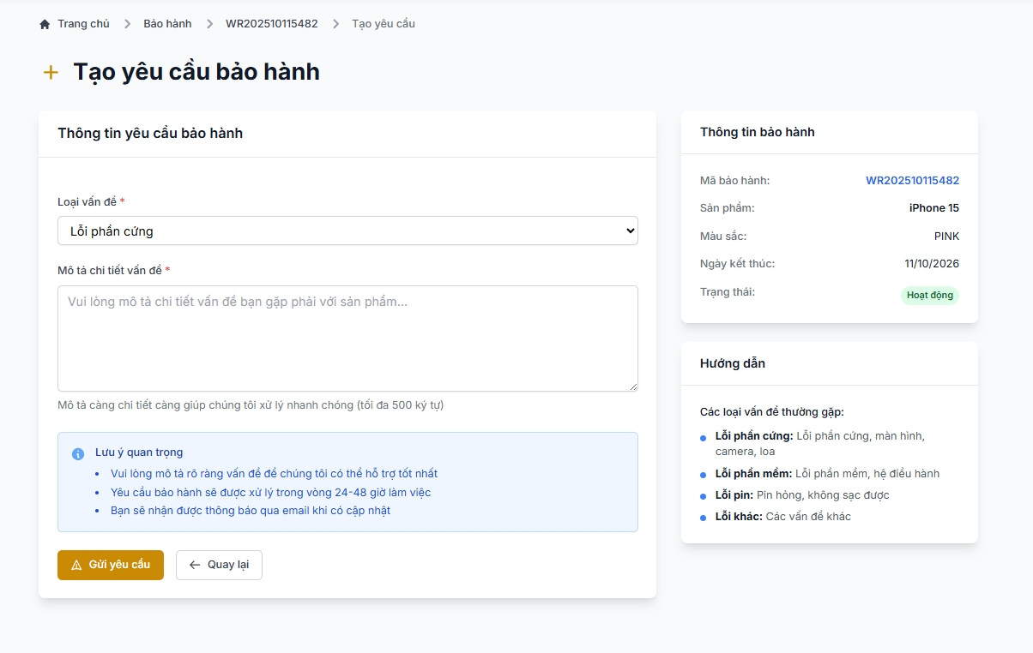
TẠO YÊU CẦU BẢO HÀNH |  | BACK REQUIRE | BACK TC
NO. | INPUT FIELD | DESCRIPTION | CONSTRAINTS
1 | Loại vấn đề | Dropdown chọn loại lỗi (ví dụ: Lỗi phần cứng, Lỗi phần mềm, Lỗi pin, Khác) | - Bắt buộc chọn - Chỉ hiển thị các loại vấn đề đã cấu hình trong hệ thống - Không cho phép input free-text nếu chỉ dùng dropdown - Nếu chọn "Khác" phải mở thêm ô nhập mô tả ngắn bắt buộc - Hiển thị lỗi: Vui lòng chọn loại vấn đề khi chưa chọn
2 | Mô tả chi tiết vấn đề | Trường để khách hàng hoặc nhân viên nhập nội dung mô tả chi tiết lỗi, hiện tượng xảy ra hoặc tình trạng sản phẩm. | - Bắt buộc nhập - Không được để trống hoặc chỉ toàn khoảng trắng - Độ dài tối đa: 500 ký tự - Loại bỏ khoảng trắng đầu/cuối trước khi lưu - Không cho phép HTML tags chưa sanitize để tránh XSS — escape hoặc sanitize trước khi hiển thị - Hiển thị counter ký tự (ví dụ 120/500) - Hiển thị lỗi: Vui lòng mô tả chi tiết vấn đề (tối đa 500 ký tự) khi rỗng hoặc vượt quá
3 | Ngày kết thúc bảo hành (read-only) | Ngày hết hạn bảo hành của sản phẩm | - Read-only, hiển thị theo timezone chuẩn và format dễ đọc - Nếu hết hạn, hiển thị cảnh báo Hết hạn bảo hành gần field - Không cho phép tạo yêu cầu nếu sản phẩm đã quá hạn (tuỳ business rule) hoặc cần confirm ngoại lệ
4 | Lưu ý quan trọng (notice) | Thông tin hướng dẫn xử lý (khung thông báo) | - Không phải input, chỉ hiển thị thông tin: thời gian xử lý dự kiến, kênh thông báo, yêu cầu mô tả rõ ràng - Text phải dễ đọc, không quá nhiều chữ nhỏ - Không dùng để hiển thị lỗi hệ thống
5 | Button “Gửi yêu cầu” | Nút submit tạo yêu cầu bảo hành | - Chỉ active khi các trường bắt buộc hợp lệ (Loại vấn đề, Mô tả, checkbox nếu bắt buộc) - Hiển thị loading indicator khi gửi và disable để tránh double submit - Backend validate toàn bộ (permission, data, liên kết BH) trước khi tạo - Nếu success: show Gửi yêu cầu thành công và redirect/refresh danh sách - Nếu lỗi: hiển thị lỗi cụ thể (vd: Sản phẩm không hợp lệ, Mã bảo hành đã hết) - Không cho phép duplicate request (idempotency token hoặc disable)
6 | Button “Quay lại” | Hủy thao tác, quay về trang trước | - Nếu form đã thay đổi, show confirm Bạn có chắc muốn hủy? Mọi thay đổi chưa lưu sẽ mất. - Nếu chưa thay đổi, đóng/redirect ngay - Reset form khi đóng modal
7 | Mã bảo hành | Mã định danh của yêu cầu bảo hành, giúp quản lý và tra cứu chính xác từng hồ sơ. | - Tự động sinh theo format: WR + YYYYMMDD + số thứ tự 5 chữ số.
8 | Sản phẩm (read-only) | Hiển thị sản phẩm được yêu cầu bảo hành, lấy dữ liệu từ lịch sử mua hàng của khách. | - Chỉ hiển thị các sản phẩm còn thời hạn bảo hành; không cho phép chỉnh sửa.
9 | Trạng thái yêu cầu | Trạng thái hiện tại của yêu cầu trong quá trình xử lý. | - Gồm các giá trị: Mới, Đang xử lý, Hoàn thành, Hủy; mặc định “Mới”.
10 | Thời gian thực tế hoàn thành | Thời điểm thực tế hoàn tất quy trình bảo hành, do hệ thống tự động ghi nhận. | - Tự động cập nhật khi trạng thái chuyển sang “Hoàn thành”.
11 | Đính kèm ảnh / file | Cho phép tải lên hình ảnh hoặc file minh chứng lỗi để kỹ thuật viên dễ dàng xác định vấn đề. | - Không bắt buộc nhưng khuyến nghị upload ít nhất 1 ảnh - Chấp nhận định dạng: JPG, PNG, JPEG, PDF (theo policy) - Kích thước file tối đa: 10MB / file - Tối đa 5 file (hoặc theo policy) - Tự động resize/thumbnail ảnh hiển thị preview - Hiển thị lỗi: File không hợp lệ hoặc Kích thước quá lớn khi input sai
12 | Số serial sản phẩm | Mã định danh duy nhất của sản phẩm được bảo hành, giúp xác minh chính xác model và lịch sử. | - Bắt buộc; tự động điền nếu đã tồn tại trong hệ thống.
13 | Ngày tiếp nhận | Thời điểm hệ thống ghi nhận yêu cầu bảo hành. | - Mặc định là ngày hiện tại; không được chọn ngày trong tương lai.
14 | Người xử lý (Kỹ thuật viên) | Nhân viên kỹ thuật chịu trách nhiệm tiếp nhận và xử lý yêu cầu bảo hành. | - Bắt buộc chọn; chỉ hiển thị danh sách nhân viên có vai trò kỹ thuật viên.
15 | Ưu tiên xử lý | Mức độ ưu tiên của yêu cầu, giúp phân bổ nguồn lực hợp lý giữa các yêu cầu khác nhau. | - Dropdown gồm 3 mức: Cao / Trung bình / Thấp; mặc định “Trung bình”.
16 | Ngày dự kiến hoàn thành | Thời điểm dự kiến kết thúc xử lý yêu cầu, do kỹ thuật viên hoặc hệ thống ước tính. | - Không được trước ngày tiếp nhận
17 | Chi phí phát sinh | Khoản chi phí phụ thêm (nếu có) khi thực hiện bảo hành ngoài phạm vi. | - Mặc định 0; giá trị không âm
18 | Ngày trả sản phẩm | Thời điểm sản phẩm được hoàn trả cho khách sau khi hoàn tất bảo hành. | - Bắt buộc khi trạng thái “Hoàn thành”; không được chọn trước ngày tiếp nhận.
19 | Trạng thái kiểm tra sản phẩm | Tình trạng quá trình kiểm tra sản phẩm hiện tại do kỹ thuật viên cập nhật. | - Dropdown gồm: Chưa kiểm tra, Đang kiểm tra, Đã kiểm tra; chỉ kỹ thuật viên được chỉnh.
20 | Kết quả kiểm tra | Ghi nhận kết quả đánh giá sau khi kiểm tra sản phẩm. | - Tối đa 300 ký tự; chỉ hiển thị sau khi trạng thái chuyển sang “Đã kiểm tra”.
21 | Hình thức bảo hành | Cách thức giải quyết yêu cầu bảo hành sau khi kiểm tra (ví dụ: sửa chữa, đổi mới, hoàn tiền, từ chối). | - Bắt buộc khi trạng thái = “Đã kiểm tra”.

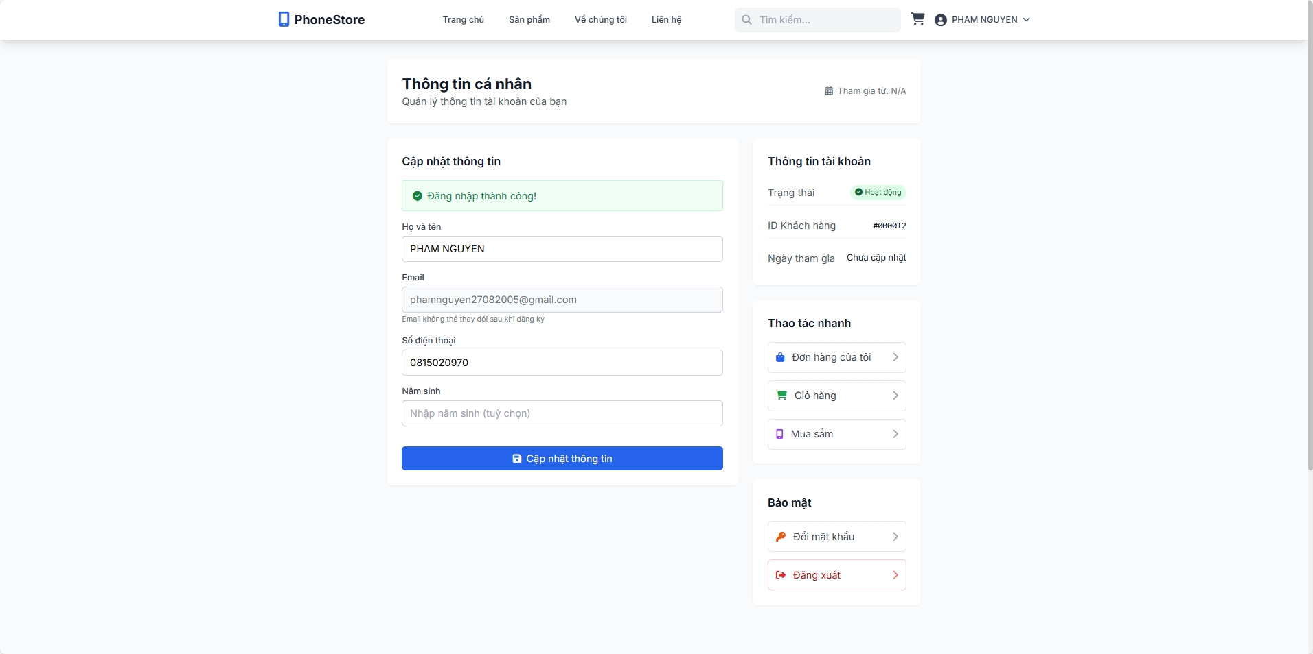
CẬP NHẬT THÔNG TIN CÁ NHÂN |  | BACK REQUIRE | BACK TC
NO. | INPUT FIELD | DESCRIPTION | CONSTRAINTS
1 | Họ và tên | Trường nhập họ và tên đầy đủ của khách hàng | - Bắt buộc nhập - Không được để trống hoặc chỉ toàn khoảng trắng - Không chấp nhận các ký tự điều khiển hay mã HTML (sanitize) - Độ dài tối thiểu: 3 ký tự - Độ dài tối đa: 100 ký tự - Chỉ cho phép chữ, khoảng trắng, dấu gạch ngang, dấu cộng (nếu cần) — không cho số hoặc ký tự đặc biệt bất thường - Loại bỏ khoảng trắng đầu/cuối trước khi lưu - Hiển thị lỗi: Vui lòng nhập Họ và tên khi rỗng
2 | Email | Email đăng ký của khách (theo UI là không thể thay đổi) | - Read-only / không cho edit tại UI admin (nếu cho phép edit thì phải có flow xác thực riêng) - Hiển thị tooltip: Email không thể thay đổi sau khi đăng ký (nếu read-only) - Nếu backend cho phép đổi email phải có xác thực qua email (verify) và không reveal tồn tại account khác - Hiển thị lỗi: nếu admin cố tình gửi request đổi email → backend trả 403/400
3 | Số điện thoại | Trường nhập số điện thoại liên hệ | - Bắt buộc nhập (tuỳ policy) hoặc optional — xác định requirement rõ ràng - Chỉ chấp nhận ký tự số (0–9) với tiền tố +[country] nếu hỗ trợ quốc tế - Độ dài hợp lệ: 9–15 chữ số (tuỳ vùng) — validate theo regex quốc tế nếu áp dụng - Tự normalize (xóa khoảng trắng, dấu gạch) trước lưu - Unique check nếu hệ thống yêu cầu số điện thoại là identifier (kiểm tra trùng với user khác) — nếu trùng show lỗi - Hiển thị lỗi: Số điện thoại không hợp lệ hoặc Số điện thoại đã được sử dụng
4 | Button “Cập nhật thông tin” | Nút submit form cập nhật thông tin khách | - Chỉ active khi các field bắt buộc hợp lệ - Disable + show loading khi gửi để tránh double submit - Form phải validate realtime (frontend) và validate lại ở backend - Backend trả lỗi chi tiết per-field (400) hoặc 403 nếu thiếu quyền - Nếu success: hiển thị Cập nhật thông tin thành công và refresh data trên UI - Không cho phép cập nhật nếu thiếu permission hoặc token CSRF invalid
5 | Button phụ “Đổi mật khẩu” / “Đăng xuất” | Link tới chức năng đổi mật khẩu hoặc logout | - Đổi mật khẩu: dẫn tới modal flow riêng (xác thực current password hoặc OTP nếu admin thực hiện cho user) - Logout: confirm hành động nếu cần - Hành động nhạy cảm phải có authorization check
6 | Ngày cập nhật gần nhất | Hiển thị thời điểm gần nhất admin cập nhật hồ sơ của mình. | - Tự động cập nhật khi lưu thay đổi.
7 | Địa chỉ | Cho phép admin nhập địa chỉ nơi làm việc hoặc cư trú. | - Không bắt buộc; tối đa 150 ký tự
8 | Mật khẩu hiện tại | Trường bắt buộc để xác thực danh tính trước khi thay đổi thông tin quan trọng. | - Bắt buộc nhập để xác thực khi cập nhật thông tin nhạy cảm.
9 | Mật khẩu mới | Cho phép thay đổi mật khẩu khi cần, đảm bảo tiêu chuẩn bảo mật cao. | - Tùy chọn; nếu nhập → yêu cầu độ mạnh ≥ 8 ký tự, gồm chữ hoa, chữ thường, số và ký tự đặc biệt.
10 | Xác nhận mật khẩu mới | Xác nhận lại mật khẩu mới nhằm đảm bảo tính chính xác trước khi lưu. | - Bắt buộc trùng với “Mật khẩu mới” nếu có nhập.
11 | Giới tính | Cho phép chọn giới tính của admin từ danh sách tùy chọn (Nam / Nữ / Khác). | - Không bắt buộc; nếu chọn “Khác” → hiển thị thêm ô ghi chú tùy chọn.
12 | Ngày sinh | Chọn ngày sinh để hoàn thiện thông tin hồ sơ cá nhân và phục vụ xác minh độ tuổi. | - Không bắt buộc; không cho phép chọn ngày trong tương lai; độ tuổi hợp lệ từ 18–70.
13 | Ảnh đại diện | Cho phép tải lên ảnh đại diện hiển thị trên giao diện hệ thống và danh sách quản trị viên. | - Định dạng JPG, PNG, JPEG; ≤ 5MB; hệ thống tự động resize và nén ảnh khi lưu.
14 | Ngày tạo tài khoản | Hiển thị ngày hệ thống khởi tạo tài khoản admin. | - Read-only; không chỉnh sửa

GUI3_Trí
Nhiệm vụ: Test giao diện GUI của web customer và web admin (dựa vào cách trình bày của sheet GUI-APPLY LEAVE)

Các phần test: Web Customer: Trang giỏ hàng - Trang đơn hàng của tôi - Trang quản lý bảo hành - Trang chi tiết của sản phẩm

Các phần test: Web Admin: Quản lý chương trình giảm giá -

Bên dưới là bảng mẫu để làm - Khi làm kèm theo hình ảnh giao diện mà mình test bên cạnh bảng

Mỗi hình tương ứng với mỗi bảng - bao nhiêu hình thì bấy nhiêu bảng - trình bày theo chiều ngang hoặc dọc

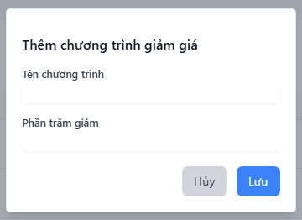
THÊM CHƯƠNG TRÌNH GIẢM GIÁ |  | BACK REQUIRE | BACK TC
NO. | INPUT FIELD | DESCRIPTION | CONSTRAINTS
1 | Tên chương trình | Tên của chương trình giảm giá | Bắt buộc nhập, tối đa 100 ký tự, không ký tự đặc biệt, không trùng tên
2 | Phần trăm giảm | Giá trị phần trăm giảm cho sản phẩm | Bắt buộc nhập, kiểu số, từ 1–100, tối đa 1 chữ số thập phân
3 | Nút Hủy (Cancel) | Hủy thao tác, đóng form/modal hoặc quay lại | Không lưu, xác nhận nếu có thay đổi chưa lưu
4 | Nút Lưu (Save) | Lưu chương trình vào hệ thống | Chỉ enable khi các trường bắt buộc hợp lệ; gọi API tạo mới; hiển thị lỗi nếu backend trả về lỗi
5 | Loại giảm giá | Xác định giảm theo % hoặc số tiền cố định | Bắt buộc chọn 1 trong 2 giá trị (Phần trăm / Số tiền)
6 | Số tiền giảm (VNĐ) | Số tiền giảm cụ thể nếu chọn loại giảm là “số tiền” | Kiểu số, >= 0, chỉ hiển thị nếu chọn “Số tiền”
7 | Ngày bắt đầu | Ngày chương trình bắt đầu có hiệu lực | Bắt buộc nhập, ≤ ngày kết thúc, không nhỏ hơn ngày hiện tại
8 | Ngày kết thúc | Ngày chương trình kết thúc hiệu lực | Bắt buộc nhập, ≥ ngày bắt đầu
9 | Giờ bắt đầu | Giờ cụ thể chương trình bắt đầu trong ngày | Không bắt buộc, định dạng HH:mm
10 | Giờ kết thúc | Giờ cụ thể chương trình kết thúc trong ngày | Không bắt buộc, định dạng HH:mm
11 | Mô tả chương trình | Ghi chú, mô tả nội dung chi tiết chương trình | Không bắt buộc, tối đa 255 ký tự
12 | Áp dụng cho | Phạm vi áp dụng chương trình (toàn bộ, danh mục, sản phẩm) | Bắt buộc chọn 1, ràng buộc logic nếu chọn danh mục/sản phẩm
13 | Danh mục áp dụng | Danh mục sản phẩm hưởng ưu đãi | Bắt buộc nếu chọn “Áp dụng cho danh mục”
14 | Sản phẩm áp dụng | Danh sách sản phẩm được giảm giá | Bắt buộc nếu chọn “Áp dụng cho sản phẩm”
15 | Số lượng tối thiểu | Số lượng sản phẩm tối thiểu để áp dụng giảm giá | Không bắt buộc, kiểu số nguyên, ≥ 1
16 | Trạng thái | Xác định chương trình hoạt động hay tạm dừng | Checkbox / Switch, mặc định “Không hoạt động”
17 | Hình ảnh / banner | Ảnh đại diện cho chương trình giảm giá (nếu có) | Không bắt buộc, định dạng jpg/png, dung lượng ≤ 2MB

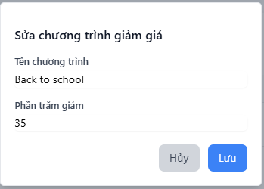
SỬA CHƯƠNG TRÌNH GIẢM GIÁ |  | BACK REQUIRE | BACK TC
NO. | INPUT FIELD | DESCRIPTION | CONSTRAINTS
1 | Tên chương trình | Hiển thị tên chương trình giảm giá hiện có để chỉnh sửa | - Bắt buộc nhập - Tối đa 100 ký tự - Không chứa ký tự đặc biệt - Không trùng với chương trình khác (ngoại trừ chính nó)
2 | Phần trăm giảm | Giá trị phần trăm giảm của chương trình | - Bắt buộc nhập - Kiểu số (number ) - Giá trị từ 1 đến 100 (%) - Tối đa 1 chữ số thập phân
3 | Nút Hủy (Cancel) | Hủy thao tác chỉnh sửa, đóng form hoặc quay lại danh sách | - Không lưu thay đổi - Có xác nhận nếu có chỉnh sửa chưa lưu
4 | Nút Lưu (Save) | Cập nhật thông tin chương trình giảm giá vào hệ thống | - Chỉ kích hoạt khi dữ liệu hợp lệ - Gửi request PUT/PATCH đến API /discounts/update - Hiển thị thông báo thành công/thất bại
5 | Ngày bắt đầu | Ngày chương trình bắt đầu (đã có thể được thay đổi) | - Bắt buộc nhập - ≤ ngày kết thúc - ≥ ngày hiện tại (nếu chương trình chưa diễn ra)
6 | Ngày kết thúc | Ngày chương trình kết thúc | - Bắt buộc nhập - ≥ ngày bắt đầu
7 | Loại giảm giá | Hình thức giảm: phần trăm hoặc số tiền | - Bắt buộc chọn 1 giá trị - Không thay đổi loại nếu đã có giao dịch áp dụng
8 | Số tiền giảm (VNĐ) | Số tiền giảm nếu loại là “số tiền” | - Hiển thị khi chọn loại “số tiền” - Số ≥ 0
9 | Mô tả chương trình | Thông tin mô tả, ghi chú thêm về chương trình | - Không bắt buộc - Tối đa 255 ký tự
10 | Áp dụng cho | Phạm vi áp dụng (toàn bộ / danh mục / sản phẩm) | - Bắt buộc chọn - Nếu chọn danh mục/sản phẩm → yêu cầu chọn cụ thể
11 | Danh mục áp dụng | Danh mục sản phẩm được giảm giá | - Bắt buộc nếu chọn “Áp dụng cho danh mục”
12 | Sản phẩm áp dụng | Danh sách sản phẩm được giảm giá | - Bắt buộc nếu chọn “Áp dụng cho sản phẩm”
13 | Số lượng tối thiểu | Số lượng sản phẩm tối thiểu để được giảm | - Không bắt buộc - Kiểu số nguyên ≥ 1
14 | Giới hạn số lần áp dụng | Số lần một khách hàng được hưởng ưu đãi | - Không bắt buộc - Kiểu số nguyên ≥ 1
15 | Trạng thái | Cho phép bật/tắt chương trình sau khi chỉnh sửa | - Checkbox - Mặc định theo trạng thái hiện tại
16 | Hình ảnh / banner | Ảnh minh họa chương trình (nếu muốn cập nhật) | - Không bắt buộc - jpg/png, ≤ 2MB
17 | Người chỉnh sửa | Tên tài khoản đang thực hiện chỉnh sửa | - Tự động điền (readonly) - Lưu vào log lịch sử

